Ejercicio 2
1) Describir el proceso para seleccionar:

Toda la hoja | Ctrl + E o Click en el cuadro al lado de A, arriba de 1
Filas | Click en el número de la fila que se quiere seleccionar
Columnas | Click en la Letra de la columna que se quiere seleccionar
Rangos | Click en la celda
Rangos No Contiguos

2) Identificar los siguientes elementos en la Hoja de Cálculo EXCEL:
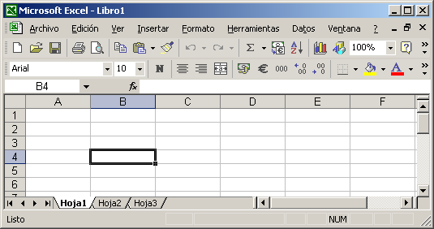
f
f
g
g
Hoja | A
Barra de Menú | F
Barra de Herramientas Estándar | G
j
j
Barra de Herramientas Formato | H
e
e
i
i
h
h
Cuadro de Nombres | E
Insertar Función | I
d
d
b
b
Barra de Fórmulas | J
Barras de desplazamiento | L
Barra de Estado | C
k
k
l
l
Fila | D
Columna | B
a
a
Celda Activa | K

c
c

Andrea Marín y Hadaluz Pulgarín Trabajaron en el mismo PC

